Sheet1
Funcion: | 2nda derivada: | Comprobacion: | Rango: | f(x)
1 | 1 | 1 | -5 | 153.4131591
 |  |  | -4 | 58.598150033
i | x0 | Ea(%) | -3 | 23.085536923
0 | 0 |  | -2 | 9.3890560989
1 | 0.5 | 100.00% | -1 | 3.7182818285
2 | 0.5663110032 | 11.71% | 0 | 1
3 | 0.56714316503 | 0.15% | 1 | -0.63212055883
4 | 0.56714329041 | 0.00% | 2 | -1.8646647168
5 | 0.56714329041 | 0.00% | 3 | -2.9502129316
6 | 0.56714329041 | 0.00% | 4 | -3.9816843611
7 | 0.56714329041 | 0.00% | 5 | -4.993262053
8 | 0.56714329041 | 0.00%
9 | 0.56714329041 | 0.00%
10 | 0.56714329041 | 0.00%
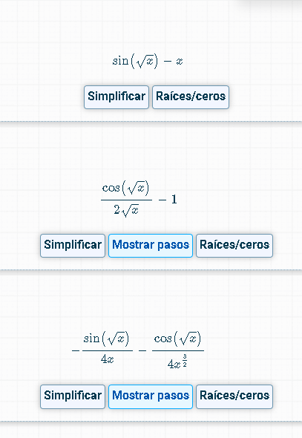

Referencia: | 1

Funcion: | 2nda derivada: | Comprobacion | Rango: | f(x)
-0.15852901519 | -0.34544332267 | 0.054762789747 | 0 | 0
 |  |  | 1 | -0.15852901519
i | x0 | ea | 2 | -1.012234054
0 | 1 |  | 3 | -2.012973355
1 | 0.78279199066 | -27.75% | 4 | -3.0907025732
2 | 0.76872356808 | -1.83% | 5 | -4.2132508685
3 | 0.7686488589 | -0.01% | 6 | -5.3618423649
4 | 0.76864885676 | 0.00% | 7 | -6.5242281618
5 | 0.76864885676 | 0.00% | 8 | -7.6919282576
6 | 0.76864885676 | 0.00% | 9 | -8.8588799919
7 | 0.76864885676 | 0.00% | 10 | -10.020683532
8 | 0.76864885676 | 0.00%
9 | 0.76864885676 | 0.00%
10 | 0.76864885676 | 0.00%

